PRESENTACION
ANALISIS DE CAPACIDAD Y CONSUMO DE SERVICIOS
Enero 2023





Cliente | UNIDAD PARA LA ATENCIÓN Y REPARACIÓN INTEGRAL A LAS VICTIMAS
CSM | Freddy Andres Bello Torres
Coordinador | Alba Lucia Giraldo Gomez
TSM | Shirley Gimena Bermudez Camelo
Consultor Comercial | Sandra Milena Mayorga Rocha


Fecha | 2023-02-03
Analista EAC | Angie Natalia Salazar

A-DATOS
Detalle de Servicios

Detalle de Servicios
Top 10 Consumos
Gráficos Capacidad
Analisis Capacidad y Consumo

A continuación se muestra el detalle de sus servicios de Datos e Internet, con la siguiente información:
- Código de Enlace
- Alias del servicio
- Ciudad
- Recurrente mensual

Enlace | Tipo De Servicio | Alias | BW | Tipo De Acceso | Ciudad | MRC
UPL0002 | MPLS INTRANET LOCAL | UNIDAD PARA LA ATENCIÓN Y REPARACIÓN INTEGRAL A LAS VICTIMAS APARTADO Carrera 100 # 77-272 km1 via C | 62.5 | - | Bogotá, D.C. | $ 350,000
UPL0003 | MPLS INTRANET LOCAL | UNIDAD PARA LA ATENCIÓN Y REPARACIÓN INTEGRAL A LAS VICTIMAS ARAUCA Calle 15 # 26-21 Barrio Guaratar | 62.5 | - | Bogotá, D.C. | $ 307,000
UPL0006 | INTERNET DEDICADO COMCEL | UNIDAD PARA LA ATENCIÓN Y REPARACIÓN INTEGRAL A LAS VICTIMAS QUIBDO CARRERA 6 CON CALLE 31 ESQUINA M | 62.5 | - | Bogotá, D.C. | $ 700,000
UPL0022 | MPLS INTRANET LOCAL | UNIDAD PARA LA ATENCIÓN Y REPARACIÓN INTEGRAL A LAS VICTIMAS PASTO Calle 20 # 38-15 Av. De los Estu | 62.5 | - | Bogotá, D.C. | $ 460,000
UPL0029 | MPLS INTRANET LOCAL | UNIDAD PARA LA ATENCIÓN Y REPARACIÓN INTEGRAL A LAS VICTIMAS VILLAVICENCIO 4.122649, -73.577510 VIA | 62.5 | - | Bogotá, D.C. | $ -
UPL0031 | INTERNET DEDICADO COMCEL | UNIDAD PARA LA ATENCIÓN Y REPARACIÓN INTEGRAL A LAS VICTIMAS BOGOTA Carrera 85d # 46a -96 San Cayeta | 1430 | - | Bogotá, D.C. | $ 8,000,000
UPL0032 | MPLS INTRANET LOCAL | UNIDAD PARA LA ATENCIÓN Y REPARACIÓN INTEGRAL A LAS VICTIMAS BOGOTA Carrera 85d # 46a -96 San Cayeta | 1430 | - | Bogotá, D.C. | $ -
UPL0035 | MPLS INTRANET LOCAL | UNIDAD PARA LA ATENCIÓN Y REPARACIÓN INTEGRAL A LAS VICTIMAS BOGOTA CARRERA 69 # 25 B-44 // MPLS IN | 125 | - | Bogotá, D.C. | $ -
UPL0038 | MPLS INTRANET LOCAL | UNIDAD PARA LA ATENCIÓN Y REPARACIÓN INTEGRAL A LAS VICTIMAS CALI Calle 16 Norte 9N 44-50 BACKUP M | 62.5 | - | Bogotá, D.C. | $ 570,000
UPL0041 | MPLS INTRANET LOCAL | UNIDAD PARA LA ATENCIÓN Y REPARACIÓN INTEGRAL A LAS VICTIMAS valledupar Calle 16 B No 12-96 MPLS INT | 9.77 | - | Bogotá, D.C. | $ 380,000
UPL0057 | MPLS INTRANET LOCAL | NO DETERMINADO | 1.95 | - | Bogotá, D.C. | $ -
UPL0009 | MPLS INTRANET LOCAL | UNIDAD PARA LA ATENCIÓN Y REPARACIÓN INTEGRAL A LAS VICTIMAS ARMENIA Calle 3 Norte # 13-55 MPLS INTR | 62.5 | - | Bogotá, D.C. | $ 310,000
UPL0011 | MPLS INTRANET LOCAL | UNIDAD PARA LA ATENCIÓN Y REPARACIÓN INTEGRAL A LAS VICTIMAS BARRANQUILLA Carrera 58 # 64 - 102 MPL | 62.5 | - | Bogotá, D.C. | $ 500,000
UPL0012 | MPLS INTRANET LOCAL | UNIDAD PARA LA ATENCIÓN Y REPARACIÓN INTEGRAL A LAS VICTIMAS BARRANQUILLA Carrera 58 # 64 - 102 MPL | 62.5 | - | Bogotá, D.C. | $ 450,000
UPL0013 | MPLS INTRANET LOCAL | UNIDAD PARA LA ATENCIÓN Y REPARACIÓN INTEGRAL A LAS VICTIMAS BUCARAMANGA Edificio de la Calle 37 #13 | 62.5 | - | Bogotá, D.C. | $ 460,000
UPL0020 | MPLS INTRANET LOCAL | UNIDAD PARA LA ATENCIÓN Y REPARACIÓN INTEGRAL A LAS VICTIMAS MONTERIA Calle 25 # 5 - 31 MPLS INTRA L | 62.5 | - | Bogotá, D.C. | $ 500,000
UPL0021 | MPLS INTRANET LOCAL | UNIDAD PARA LA ATENCIÓN Y REPARACIÓN INTEGRAL A LAS VICTIMAS NEIVA Calle 11 # 3-41 Barrio Centro MPL | 62.5 | - | Bogotá, D.C. | $ 500,000
UPL0023 | MPLS INTRANET LOCAL | UNIDAD PARA LA ATENCIÓN Y REPARACIÓN INTEGRAL A LAS VICTIMAS PEREIRA Calle 19 # 8-34 Piso 10 Of. 100 | 31.25 | - | Bogotá, D.C. | $ 350,000
UPL0027 | MPLS INTRANET LOCAL | UNIDAD PARA LA ATENCIÓN Y REPARACIÓN INTEGRAL A LAS VICTIMAS SINCELEJO CRA 17 # 22 - 45 Centro Piso | 62.5 | - | Bogotá, D.C. | $ 460,000
UPL0028 | MPLS INTRANET LOCAL | UNIDAD PARA LA ATENCIÓN Y REPARACIÓN INTEGRAL A LAS VICTIMAS TUNJA Cra.7 No. 28 A 57 Sector Ajedréz | 62.5 | - | Bogotá, D.C. | $ 450,000
UPL0033 | MPLS INTRANET LOCAL | UNIDAD PARA LA ATENCIÓN Y REPARACIÓN INTEGRAL A LAS VICTIMAS BOGOTA Carrera 85d # 46a -96 MPLS INTRA | 517.58 | - | Bogotá, D.C. | $ 1,000,000
UPL0040 | MPLS INTRANET LOCAL | UNIDAD PARA LA ATENCIÓN Y REPARACIÓN INTEGRAL A LAS VICTIMAS MEDELLIN 49 # 50-21 Pisos 14 y 15 Edifi | 125 | - | Bogotá, D.C. | $ 540,000
UPL0042 | MPLS INTRANET LOCAL | UNIDAD PARA LA ATENCIÓN Y REPARACIÓN INTEGRAL A LAS VICTIMAS VALLEDUPAR 16 B No 12-96 Edificio San | 62.5 | - | Bogotá, D.C. | $ -
UPL0043 | MPLS INTRANET LOCAL | UNIDAD PARA LA ATENCIÓN Y REPARACIÓN INTEGRAL A LAS VICTIMAS/ VILLAVICENCIO/Calle 19 # 39 -24 Barrio | 39.06 | - | Bogotá, D.C. | $ -
UPL0044 | MPLS INTRANET LOCAL | UNIDAD PARA LA ATENCIÓN Y REPARACIÓN INTEGRAL A LAS VICTIMAS VILLAVICENCIO Calle 19 # 39 -24 MPLS IN | 62.5 | - | Bogotá, D.C. | $ 380,000
UPL0047 | MPLS INTRANET LOCAL | UNIDAD PARA LA ATENCIÓN Y REPARACIÓN INTEGRAL A LAS VICTIMAS BOGOTA DATACENTER TRIARA MPLS INTRA LOC | 48.83 | - | Bogotá, D.C. | $ -
UPL0049 | INTERNET DEDICADO COMCEL | UNIDAD PARA LA ATENCIÓN Y REPARACIÓN INTEGRAL A LAS VICTIMAS VALLEDUPAR Calle 20 11-105 Barrio La Gr | 62.5 | - | Bogotá, D.C. | $ 1,200,000
UPL0055 | INTERNET DEDICADO COMCEL | UNIDAD PARA LA ATENCIÓN Y REPARACIÓN INTEGRAL A LAS VICTIMAS URABA Calle 100 Carrera 94 MPLS INTRA | 62.5 | - | Bogotá, D.C. | $ 460,000
UPL0004 | MPLS INTRANET LOCAL | UNIDAD PARA LA ATENCIÓN Y REPARACIÓN INTEGRAL A LAS VICTIMAS PUERTO CARREÑO Carrera 5 No 19-69 Loca | 9.77 | - | Bogotá, D.C. | $ 3,300,000
UPL0005 | MPLS INTRANET LOCAL | UNIDAD PARA LA ATENCIÓN Y REPARACIÓN INTEGRAL A LAS VICTIMAS QUIBDO Cr7 N.26-50 Tercer Piso Barrio | 31.25 | - | Bogotá, D.C. | $ 460,000
UPL0010 | MPLS INTRANET LOCAL | UNIDAD PARA LA ATENCIÓN Y REPARACIÓN INTEGRAL A LAS VICTIMAS BARRANCABERMEJA Transversal 49 A # 10-0 | 63.48 | - | Bogotá, D.C. | $ 500,000
UPL0014 | MPLS INTRANET LOCAL | UNIDAD PARA LA ATENCIÓN Y REPARACIÓN INTEGRAL A LAS VICTIMAS CARTAGENA Calle 25 con Carrera 19 del B | 62.5 | - | Bogotá, D.C. | $ 500,000
UPL0016 | MPLS INTRANET LOCAL | UNIDAD PARA LA ATENCIÓN Y REPARACIÓN INTEGRAL A LAS VICTIMAS FLORENCIA calle 15 No 14-45 MPLS INTRA | 62.5 | - | Bogotá, D.C. | $ 460,000
UPL0017 | MPLS INTRANET LOCAL | UNIDAD PARA LA ATENCIÓN Y REPARACIÓN INTEGRAL A LAS VICTIMAS IBAGUE Carrera 3 # 12-54 - Of. 705,76,7 | 9.77 | - | Bogotá, D.C. | $ 500,000
UPL0018 | MPLS INTRANET LOCAL | UNIDAD PARA LA ATENCIÓN Y REPARACIÓN INTEGRAL A LAS VICTIMAS MANIZALES CALLE 51 # 22A - 24 LOCAL 4 Y | 62.5 | - | Bogotá, D.C. | $ 450,000
UPL0024 | MPLS INTRANET LOCAL | UNIDAD PARA LA ATENCIÓN Y REPARACIÓN INTEGRAL A LAS VICTIMAS RIOHACHA Calle 13 No 16 -70 MPLS INTRA | 62.5 | - | Bogotá, D.C. | $ 460,000
UPL0056 | MPLS INTRANET LOCAL | UNIDAD PARA LA ATENCIÓN Y REPARACIÓN INTEGRAL A LAS VICTIMAS BOGOTA Carrera 85d # 46a -65 MPLS INTRA | 1.95 | - | Bogotá, D.C. | $ -
UPL0025 | MPLS INTRANET LOCAL | UNIDAD PARA LA ATENCIÓN Y REPARACIÓN INTEGRAL A LAS VICTIMAS SAN JOSE DEL GUAVIARE Transversal 21 # | 62.5 | - | Bogotá, D.C. | $ 307,000
UPL0026 | MPLS INTRANET LOCAL | UNIDAD PARA LA ATENCIÓN Y REPARACIÓN INTEGRAL A LAS VICTIMAS SANTA MARTA Calle 24 # 3-99 Edificio Ba | 62.5 | - | Bogotá, D.C. | $ 500,000
UPL0036 | MPLS INTRANET LOCAL | UNIDAD PARA LA ATENCIÓN Y REPARACIÓN INTEGRAL A LAS VICTIMAS BOGOTA CARRERA 69 # 25 B-44 MPLS INTRA | 125 | - | Bogotá, D.C. | $ 400,000
UPL0039 | MPLS INTRANET LOCAL | UNIDAD PARA LA ATENCIÓN Y REPARACIÓN INTEGRAL A LAS VICTIMAS MEDELLIN Calle 49 # 50-21 Pisos 14 y 15 | 125 | - | Bogotá, D.C. | $ -
UPL0048 | MPLS INTRANET LOCAL | UNIDAD PARA LA ATENCIÓN Y REPARACIÓN INTEGRAL A LAS VICTIMAS POPAYAN Cra 8 No 13N 11 MPLS INTRA LOCA | 62.5 | - | Bogotá, D.C. | $ 460,000
UPL0050 | INTERNET DEDICADO COMCEL | UNIDAD PARA LA ATENCIÓN Y REPARACIÓN INTEGRAL A LAS VICTIMAS VILLAVICENCIO 4.122649, -73.577510 INTE | 62.5 | - | Bogotá, D.C. | $ 1,000,000
UPL0007 | INTERNET DEDICADO COMCEL | UNIDAD PARA LA ATENCIÓN Y REPARACIÓN INTEGRAL A LAS VICTIMAS TUMACO CENTRO REGIONAL SAN ANDRES DE TU | 62.5 | - | Bogotá, D.C. | $ 455,000
UPL0019 | MPLS INTRANET LOCAL | UNIDAD PARA LA ATENCIÓN Y REPARACIÓN INTEGRAL A LAS VICTIMAS MOCOA Calle 7 # 6 13 Edificio Marillac | 62.5 | - | Bogotá, D.C. | $ 307,000
UPL0030 | MPLS INTRANET LOCAL | UNIDAD PARA LA ATENCIÓN Y REPARACIÓN INTEGRAL A LAS VICTIMAS YOPAL Calle 18 No 20 -09 MPLS INTRA LOC | 31.25 | - | Bogotá, D.C. | $ 450,000
UPL0034 | MPLS INTRANET LOCAL | UNIDAD PARA LA ATENCIÓN Y REPARACIÓN INTEGRAL A LAS VICTIMAS BOGOTA Carrera 85d # 46a -96 San Cayeta | 976.56 | - | Bogotá, D.C. | $ -
UPL0037 | MPLS INTRANET LOCAL | UNIDAD PARA LA ATENCIÓN Y REPARACIÓN INTEGRAL A LAS VICTIMAS CALI Calle 16 Norte 9N 44-50 MPLS INTRA | 39.06 | - | Bogotá, D.C. | $ -

B-DATOS
Top 10 Consumos

Detalle de Servicios
Top 10 Consumos
Gráficos Capacidad
Analisis Capacidad y Consumo

TOP 10 SERVICIOS CON MAYOR PORCENTAJE DE CONSUMO DE ENTRADA
TOP 10 SERVICIOS CON MAYOR PORCENTAJE DE CONSUMO DE SALIDA

Enlace | Alias | BW (Mbps) | PROM. ENTRADA | % PROM. ENTRADA | Enlace | Alias | BW (Mbps) | PROM. SALIDA | % PROM. SALIDA
UPL0031 | UNIDAD PARA LA ATENCIÓN Y REPARACIÓN INTEGRAL A LAS VICTIMAS BOGOTA Carrera 85d # 46a -96 San Cayeta | 1430 | 44.46 | 3.11% | UPL0002 | UNIDAD PARA LA ATENCIÓN Y REPARACIÓN INTEGRAL A LAS VICTIMAS APARTADO Carrera 100 # 77-272 km1 via C | 62.5 | 3.02 | 4.95%
UPL0032 | UNIDAD PARA LA ATENCIÓN Y REPARACIÓN INTEGRAL A LAS VICTIMAS BOGOTA Carrera 85d # 46a -96 San Cayeta | 1430 | 44.46 | 3.11% | UPL0029 | UNIDAD PARA LA ATENCIÓN Y REPARACIÓN INTEGRAL A LAS VICTIMAS VILLAVICENCIO 4.122649, -73.577510 VIA | 62.5 | 3.12 | 5.12%
UPL0011 | UNIDAD PARA LA ATENCIÓN Y REPARACIÓN INTEGRAL A LAS VICTIMAS BARRANQUILLA Carrera 58 # 64 - 102 MPL | 62.5 | 1.11 | 1.82% | UPL0012 | UNIDAD PARA LA ATENCIÓN Y REPARACIÓN INTEGRAL A LAS VICTIMAS BARRANQUILLA Carrera 58 # 64 - 102 MPL | 62.5 | 3.37 | 5.53%
UPL0012 | UNIDAD PARA LA ATENCIÓN Y REPARACIÓN INTEGRAL A LAS VICTIMAS BARRANQUILLA Carrera 58 # 64 - 102 MPL | 62.5 | 1.22 | 1.99% | UPL0013 | UNIDAD PARA LA ATENCIÓN Y REPARACIÓN INTEGRAL A LAS VICTIMAS BUCARAMANGA Edificio de la Calle 37 #13 | 62.5 | 3.56 | 5.83%
UPL0013 | UNIDAD PARA LA ATENCIÓN Y REPARACIÓN INTEGRAL A LAS VICTIMAS BUCARAMANGA Edificio de la Calle 37 #13 | 62.5 | 1.09 | 1.78% | UPL0043 | UNIDAD PARA LA ATENCIÓN Y REPARACIÓN INTEGRAL A LAS VICTIMAS/ VILLAVICENCIO/Calle 19 # 39 -24 Barrio | 39.06 | 2.24 | 5.87%
UPL0021 | UNIDAD PARA LA ATENCIÓN Y REPARACIÓN INTEGRAL A LAS VICTIMAS NEIVA Calle 11 # 3-41 Barrio Centro MPL | 62.5 | 1.55 | 2.54% | UPL0047 | UNIDAD PARA LA ATENCIÓN Y REPARACIÓN INTEGRAL A LAS VICTIMAS BOGOTA DATACENTER TRIARA MPLS INTRA LOC | 48.83 | 2.78 | 5.82%
UPL0005 | UNIDAD PARA LA ATENCIÓN Y REPARACIÓN INTEGRAL A LAS VICTIMAS QUIBDO Cr7 N.26-50 Tercer Piso Barrio | 31.25 | 0.54 | 1.72% | UPL0005 | UNIDAD PARA LA ATENCIÓN Y REPARACIÓN INTEGRAL A LAS VICTIMAS QUIBDO Cr7 N.26-50 Tercer Piso Barrio | 31.25 | 2.07 | 6.79%
UPL0026 | UNIDAD PARA LA ATENCIÓN Y REPARACIÓN INTEGRAL A LAS VICTIMAS SANTA MARTA Calle 24 # 3-99 Edificio Ba | 62.5 | 1.17 | 1.92% | UPL0039 | UNIDAD PARA LA ATENCIÓN Y REPARACIÓN INTEGRAL A LAS VICTIMAS MEDELLIN Calle 49 # 50-21 Pisos 14 y 15 | 125 | 6.62 | 5.42%
UPL0034 | UNIDAD PARA LA ATENCIÓN Y REPARACIÓN INTEGRAL A LAS VICTIMAS BOGOTA Carrera 85d # 46a -96 San Cayeta | 976.56 | 38.11 | 4.00% | UPL0034 | UNIDAD PARA LA ATENCIÓN Y REPARACIÓN INTEGRAL A LAS VICTIMAS BOGOTA Carrera 85d # 46a -96 San Cayeta | 976.56 | 59.02 | 6.19%
UPL0037 | UNIDAD PARA LA ATENCIÓN Y REPARACIÓN INTEGRAL A LAS VICTIMAS CALI Calle 16 Norte 9N 44-50 MPLS INTRA | 39.06 | 1.19 | 3.12% | UPL0037 | UNIDAD PARA LA ATENCIÓN Y REPARACIÓN INTEGRAL A LAS VICTIMAS CALI Calle 16 Norte 9N 44-50 MPLS INTRA | 39.06 | 4.40 | 11.53%
Total general |  | 4219.37 | 13.49 | 2.51% | Total general |  | 1509.76 | 9.02 | 6.31%

C-DATOS
Gráficos Capacidad

Detalle de Servicios
Top 10 Consumos
Gráficos Capacidad
Analisis Capacidad y Consumo

A continuación se muestran las gráficas de consumo por códigos de servicio y adicionalmente podrá ver un detalle de cada uno
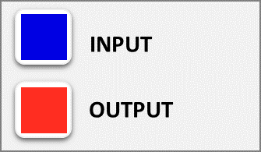

ENLACE | UPL0057
 | UPL0057
INFORMACION DEL ENLACE
ALIAS | NO DETERMINADO
TIPO DE SERVICIO | MPLS INTRANET LOCAL
BW (Mbps) | 2
Max IN (Mbps) | 0.00
Max OUT (Mbps) | 0.00
CIUDAD | Bogotá, D.C.
MRC | $ -
DIRECCION DESTINO | Carrera 85D # 46A -96 San Caye

D-DATOS
Análisis de Capacidad y Consumo

Detalle de Servicios
Top 10 Consumos
Gráficos Capacidad
Analisis Capacidad y Consumo

Promedio IN / OUT (Mbps)
 | BW | Prom. IN | Prom. OUT
UPL0002 | 62.50 | 0.90 | 3.02
Promedio IN / OUT (%)
 | % Prom. IN | % Prom. OUT
UPL0002 | 1.44% | 4.95%
Enlace | UPL0002

Picos Máximos (Mbps)
 | BW | Max IN | Max OUT
UPL0002 | 62.5 | 62.43 | 42.02
Picos Máximos (%)
 | % Max IN | % Max OUT
UPL0002 | 102.28% | 68.85%

GRAFICAS
Seleccione … | x | Nodo | Interfaz | Numero
UPL0044 | 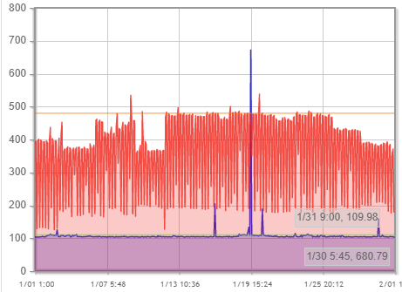 | ncsvillavicencio | GigabitEthernet0/13/0/4.810
UPL0029 | 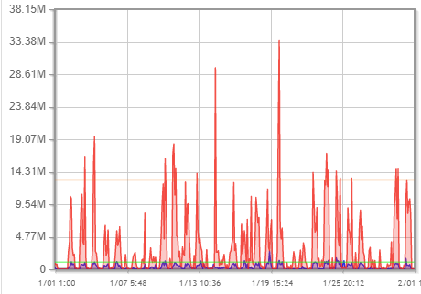 | ncsvillavicencio | GigabitEthernet0/13/0/4.1109
UPL0043 | 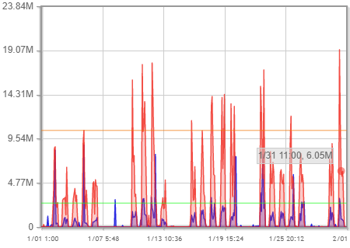 | ncsvillavicencio | GigabitEthernet0/13/0/2.1053
UPL0027 | 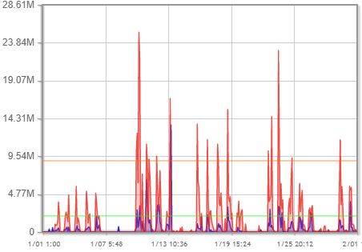 | ncssincelejo | GigabitEthernet0/2/0/4.709
UPL0020 | 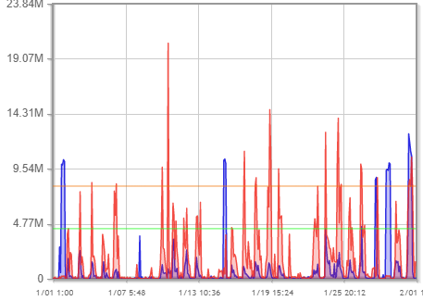 | ncsmonteria | GigabitEthernet0/2/0/2.1455
UPL0010 | 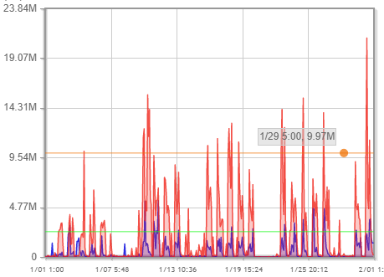 | ncscucuta | GigabitEthernet0/2/0/2.2325
UPL0049 | 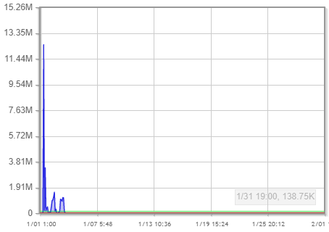 | a9kvalledupar | GigabitEthernet0/0/0/7.2028
UPL0047 | 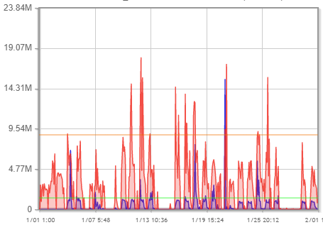 | a9kvalledupar | GigabitEthernet0/0/0/19.559
UPL0041 | 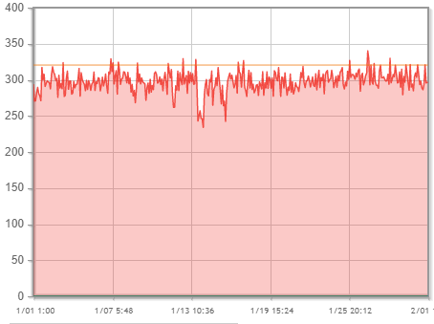 | a9kvalledupar | GigabitEthernet0/0/0/19.1140
UPL0042 | 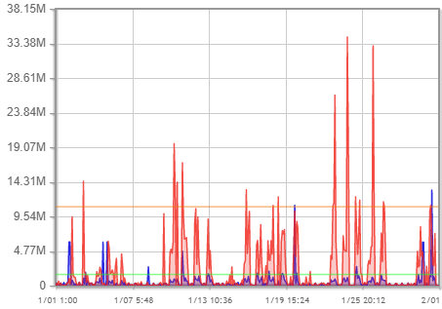 | a9kvalledupar | Bundle-Ether91.727
UPL0028 | 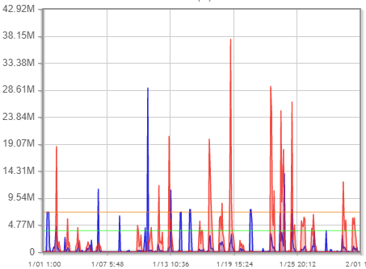 | a9ktunja | GigabitEthernet0/0/0/3.1207
UPL0034 | 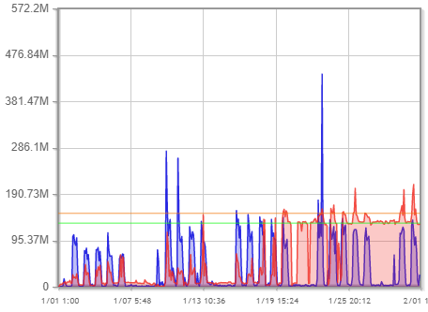 | a9ktoberin | TenGigE0/1/0/12.2125
UPL0033 | 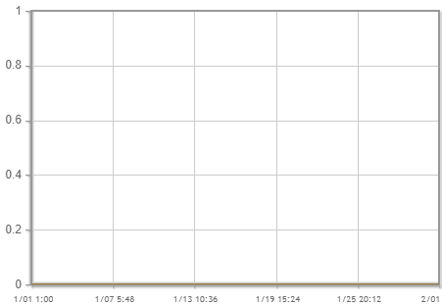 | a9ktoberin | TenGigE0/0/0/1.2125
UPL0056 | 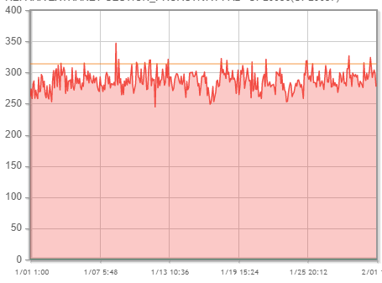 | a9ktoberin | TenGigE0/0/0/1.1234
UPL0013 | 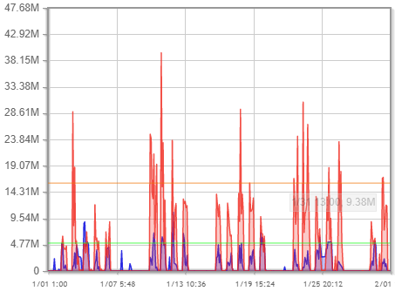 | a9kricaurte | TenGigE0/0/0/1.1207
UPL0048 | 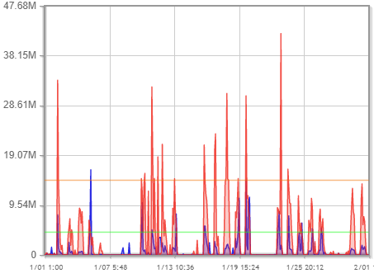 | a9kpopayan | TenGigE0/0/2/0.1090
UPL0018 | 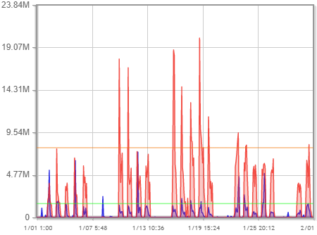 | a9kpereiraccm | TenGigE0/0/0/1.645
UPL0009 | 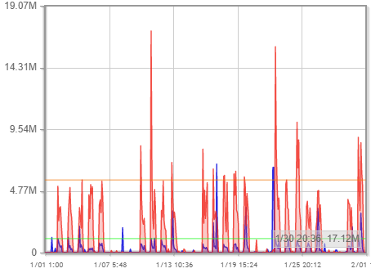 | a9kpereiraccm | TenGigE0/0/0/1.1009
UPL0022 | 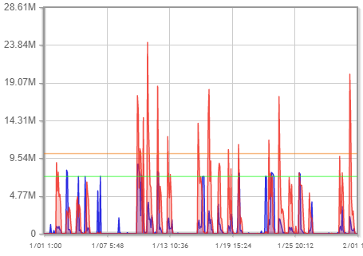 | a9kpasto | Bundle-Ether11.1350
UPL0025 | 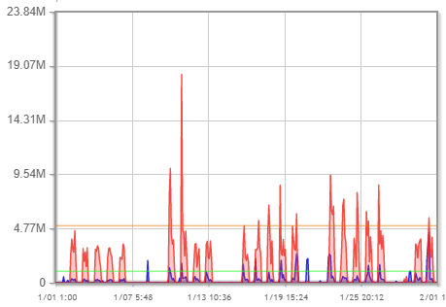 | a9kortezal2 | TenGigE0/1/0/2.553818
UPL0057 | 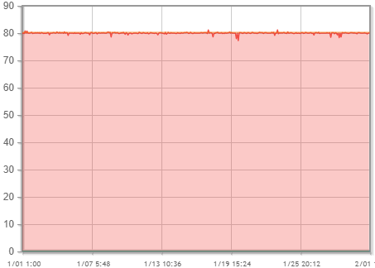 | a9kortezal2 | TenGigE0/1/0/2.1634
UPL0019 | 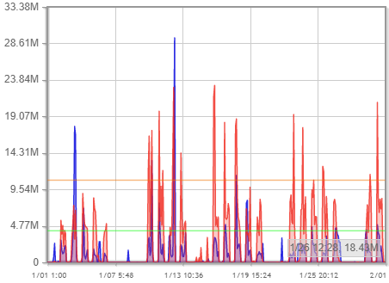 | a9kortezal2 | TenGigE0/0/0/2.553925
UPL0003 | 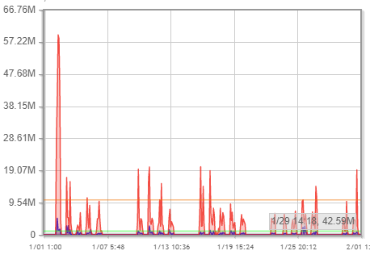 | a9kortezal2 | TenGigE0/0/0/2.551046
UPL0021 | 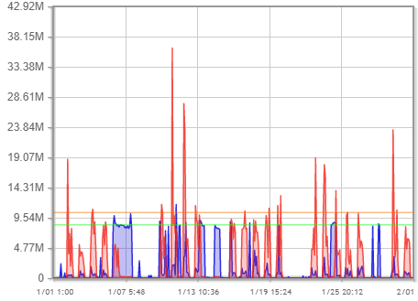 | a9kneivacentro | TenGigE0/0/2/0.110
UPL0016 | 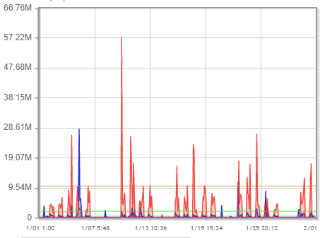 | a9kneivacentro | GigabitEthernet0/0/0/4.1303
UPL0002 | 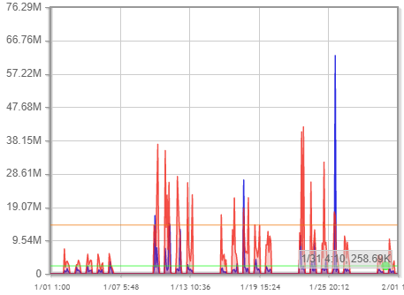 | a9kmegacenter | GigabitEthernet0/0/1/1.346
UPL0039 | 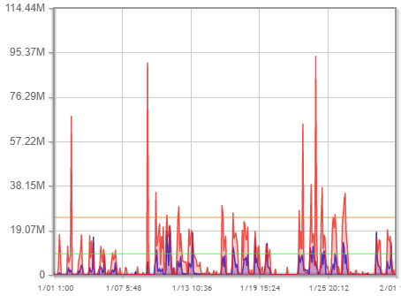 | a9kmegacenter | GigabitEthernet0/0/1/1.1204
UPL0040 | 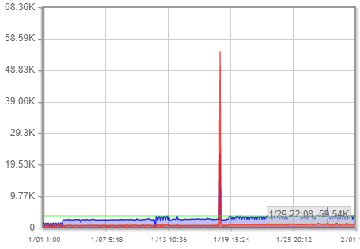 | a9kmegacenter | GigabitEthernet0/0/1/1.1140
UPL0055 | 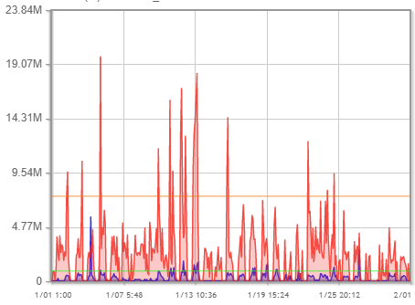 | a9kmegacenter | GigabitEthernet0/0/1/1.1004
UPL0050 | 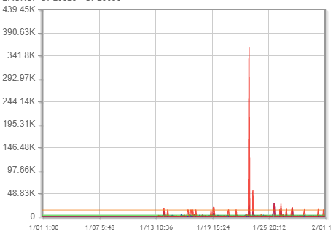 | a9kmaster1002 | GigabitEthernet0/0/1/1.3741
UPL0012 | 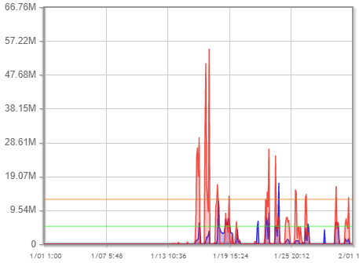 | a9kmaster1002 | GigabitEthernet0/0/1/1.1041
UPL0038 | 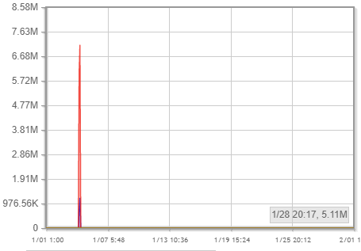 | a9kflora | TenGigE1/0/2/3.1138
UPL0023 | 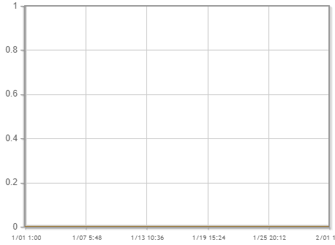 | a9kdosquebradas | TenGigE0/0/0/1.829
UPL0017 | 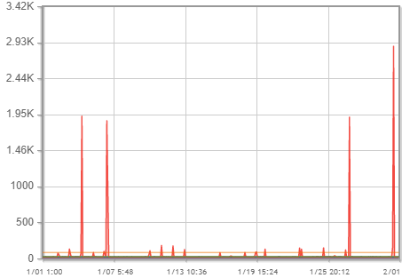 | a9kdorado2 | GigabitEthernet0/0/1/3.4271005
UPL0031 | 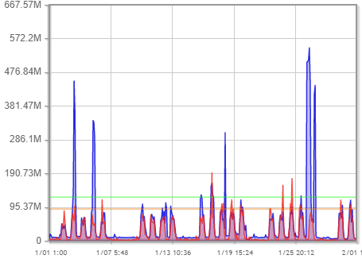 | a9kdorado | TenGigE0/0/0/2.467
UPL0032 |  | a9kdorado | TenGigE0/0/0/2.467
UPL0036 | 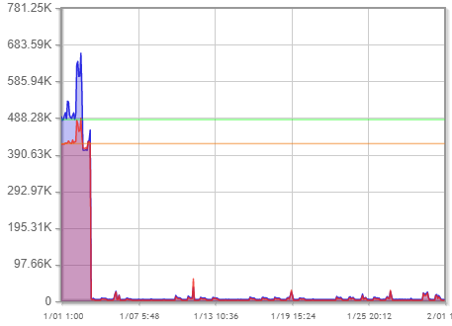 | a9kdorado | TenGigE0/0/0/2.178921
UPL0004 | 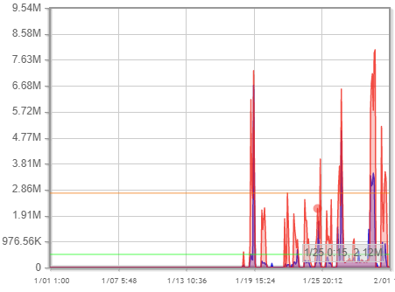 | a9kchiconorte2 | TenGigE0/0/0/2/2.113
UPL0007 | 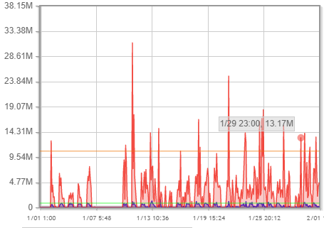 | a9kchicoantiguo2 | GigabitEthernet0/0/1/2.1450839
UPL0005 | 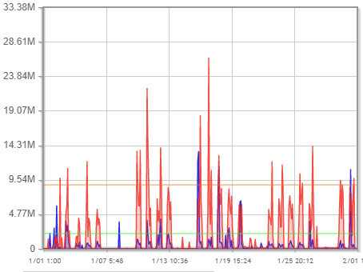 | a9kchicoantiguo2 | GigabitEthernet0/0/1/2.14502508
UPL0006 | 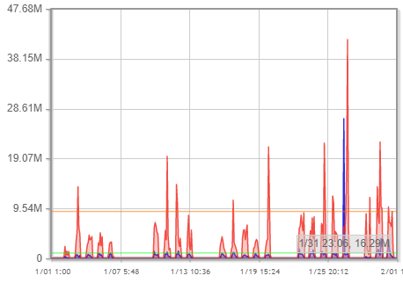 | a9kchicoantiguo2 | GigabitEthernet0/0/1/2.1450189
UPL0037 | 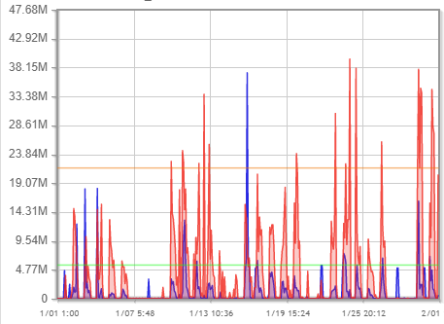 | a9kcalicentro | GigabitEthernet0/0/1/7.2111
UPL0024 | 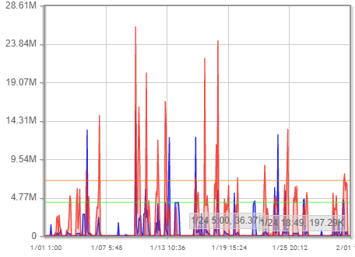 | a9kboston | TenGigE0/3/1/1.124
UPL0011 | 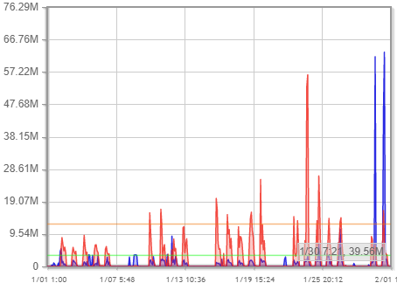 | a9kboston | TenGigE0/3/0/0.68
UPL0014 | 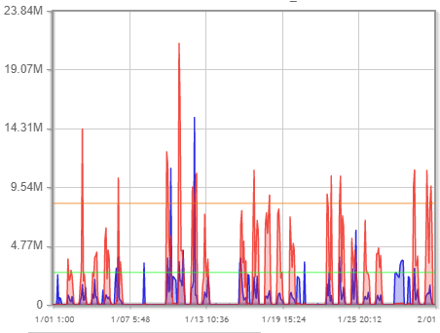 | a9kbosque | TenGigE0/0/0/0/3.865
UPL0035 | 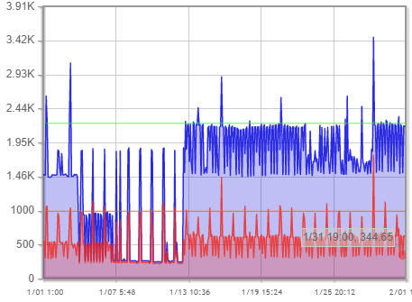 | a9karanda | TenGigE0/0/0/2.2521
UPL0030 | 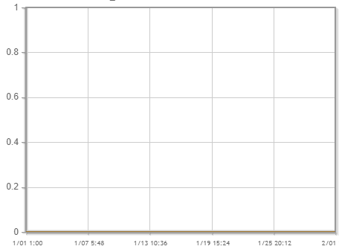 | a9karanda | TenGigE0/0/0/2.1249
UPL0026 | 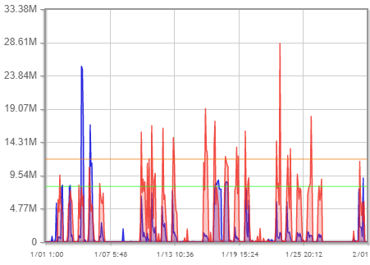 | a1ksantamarta | GigabitEthernet1/0/1.1325

Matriz Escalamientos
Matriz de Escalamientos

Soporte Técnico

TELÉFONOS
•Bogotá: (571)7480456
•Cali: (572)4882456
•Medellín: (574)6044456
•Barranquilla: (575)3870456
•Todo el país: 018000186456
NIVELES | CONTACTO PARAREDES, TELEFONÍA | DATACENTER
Nivel 1 | Horario 7x24 | Horario 7x24
 | Cliente.co@claro.com.co | https://soporte.triara.co/datacenter
 | Tel. (571) 7480456 opción1 -2 | Tel. (571) 7480456 opción1 -2
Nivel 2 | Líder Disponible Soporte | Datacenter DutyManager 7x24
 | segundonivel.co@claro.com.co | ddm@claro.com.co
 | Cel. (57) 3102045260 | Cel. (57) 3204946002
Nivel 3 | Coordinador Disponible Soporte | Coordinador Disponible IRE
 | tercernivel.co@claro.com.co | ddm@claro.com.co
 | Cel. (57) 3143591532 | Cel. (57) 3203485242
OPCIONES
•Marque la opción 1
•En seguida digite su NIT
Nivel 4 | Coordinador de Centro Gestión Empresas | IncidentManager
 | Juan Gabriel Verdugo Parra | Jheudy Ferman Guaza Lesmes
 | Juan.verdugo@claro.com.co | Jheudy.guaza@claro.com.co
 | Cel.(57) 320 8382032 | Cel.(57) 320 2366118

Soporte Comercial

SELECCIONE EL TIPO DE REPORTE
•Marque 2 para un incidente de Red/Telefonía/Datacenter.
 |  | 900062917
TIPO DE PRODUCTO | NIVELES | PERSONA DE CONTACTO
COMERCIAL | Nivel 1 | Consultor Comercial Corporativo

 | Nivel 2 | Gerente Comercial Fijo

Cuidado al Cliente

TIPO DE PRODUCTO | NIVELES | CUSTOMER SERVICE | SERVICE ACCOUNT
EXPERIENCIA AL CLIENTE | Nivel 1 | Consultor de Servicio a Clientes Corporativos | Service AccountManager -SAM

 | Nivel 2 | Coordinador Cuidado al Cliente Corporativo

Soporte Facturación

TIPO DE PRODUCTO | NIVELES | PERSONA DE CONTACTO
FACTURACIÓN | Nivel 1 | Analista Back Corporativo
 |  | Gabriel Castaño
 |  | Gabriel.castano@claro.com.co
 |  | Tel: 7480000 Ext. 63783
 | Nivel 2 | Coordinador Back Corporativo
 |  | Diego Vela
 |  | diego.vela@claro.com.co
 |  | Tel: 7480000 Ext. 83279

